仕様書
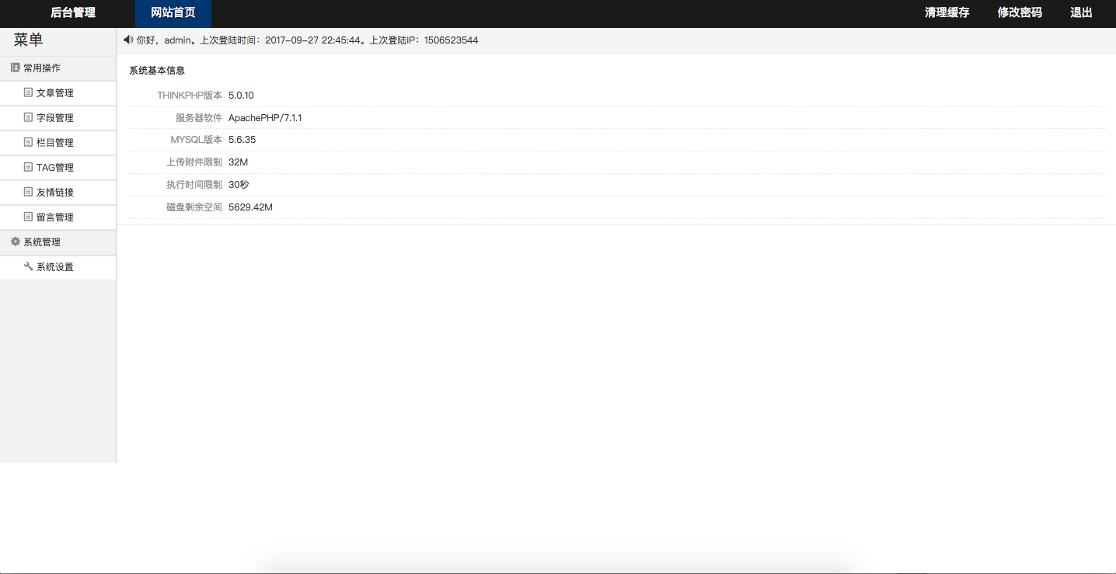
仕様書番号：000002 |  | 作者 | 藏 宏文 | 确认者
 |  | 作成日 | 2017-12-16 | 确认日

 | １、修改主页面上面的黑色背影到蓝色背景

